상품제안서
프랑코페라로 3단 10K 60 고밀도 완전자동 우산 | 상품코드: F13769

 |  |  |  |  |  |  | 02-412-0044 | www.easy1.co.kr
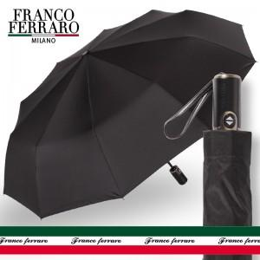

【상세/제작정보】 | 폰지 고밀도 260T 고급원단, 경량 소재 FRP살대 완전자동우산

【인쇄/포장옵션】 | 실크 / 포장지포장

【공급단가】 | 수량 | 50~ | 100~ | 300~ | 1,000~ | 2,000~
*VAT별도 | 단가 | 12,820원 | 12,350원 | 11,870원 | 11,400원 | 11,110원

【상품 URL】 | https://dev.easy1.co.kr:443/src/goods_detail.php?gdno=13769

